220216
喫煙者が守るルール

【重要】 喫煙者は以下のルールを必ず守ること！

寮 名 | 喫煙できる場所 | 灰皿 | 注意事項
 | Smoking areas | Ashtray | Notes
第２寮 | １階…玄関 |  | ること
 | ２階・３階…廊下南奥 | 共同の灰皿 | ＊共同灰皿にはタバコ以外の
 | １Ｆ…Entrance | Communal ashtrays | ゴミを捨ててはいけません
 | ２Ｆ・３Ｆ…Southern end of the hallway |  | ＊共同灰皿にツバを吐いては
第３寮 | １階・２階…屋外廊下 | 共同の灰皿 | いけません
 | Outdoor hallway | Communal ashtrays
第５寮 | 屋外の共同洗濯機付近 | 自分の灰皿
 | Near the outdoor laundry room | On your own | ＊灰皿を買ってください
誠和寮 ベイ・カインド ﾎﾞﾅｰﾙ･ﾚｼﾞﾃﾞﾝｽ | 室内キッチン |  | ＊空き缶や空き瓶を灰皿にし
 | ※換気扇を回すこと | 自分の灰皿 | てはいけません
 | Under the kitchen fan | On your own | ＊吸殻は必ず消火を確認して
 | ※Turn on the kitchen fan |  | 「燃やすゴミ」で捨てること
オレンジハイム ﾙｰﾐｰ左近川 | ベランダ | 自分の灰皿
 | Balcony | On your own
サン・カインド | 寮室玄関外の通路 | 自分の灰皿
 | The hallway outside of your room entrance | On your own

 | 室内にタバコのにおいをつけてはいけません！

 | 壁紙の交換・エアコン内部の清掃・カーテンの交換など￥５０,０００以上を請求します！

 | シェアルーム（ｻﾝ･ｶｲﾝﾄﾞ、ｵﾚﾝｼﾞﾊｲﾑ、ルーミー左近川）はルームメイトの迷惑になり退寮処分とします！

◆◆◆喫煙マナーも守ること◆◆◆

日本では喫煙に対するルールやマナーが厳しくなっています
まわりの人に配慮して喫煙ルールやマナーを守ってください

●路上喫煙は禁止 ●吸殻を路上などに捨てること（ポイ捨て）は禁止 ●火災防止のため必ず消火を確認
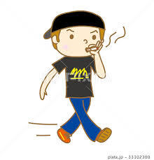
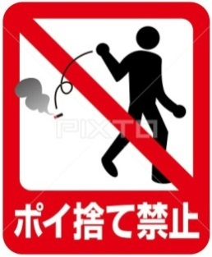
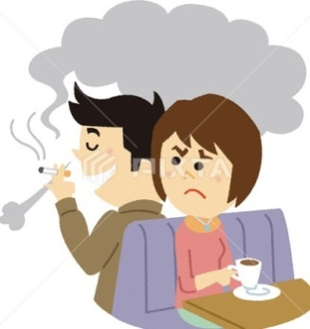
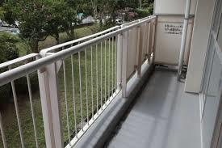

Glass

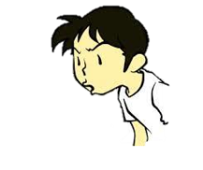

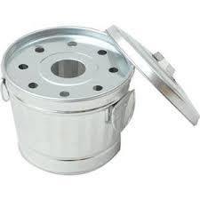

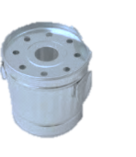
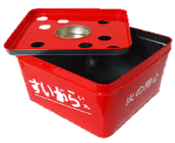

Portable ashtray

東洋言語学院 学生寮 KER19-03

190924
喫煙者が守るルール

【重要】 喫煙者は以下のルールを必ず守ること！

寮 名 | 喫煙できる場所 | 灰皿 | 注意事項
 | Smoking areas | Ashtray | Notes
第１寮 | 屋外の敷地内 | 共同の灰皿
 | Outside of the building, inside of property | Communal ashtrays | ＊必ず火を消して灰皿に捨て
第２寮 | １階…玄関 |  | ること
 | ２階・３階…廊下南奥 | 共同の灰皿 | ＊共同灰皿にはタバコ以外の
 | １Ｆ…Entrance | Communal ashtrays | ゴミを捨ててはいけません
 | ２Ｆ・３Ｆ…Southern end of the hallway |  | ＊共同灰皿にツバを吐いては
第３寮 | １階・２階…屋外廊下 | 共同の灰皿 | いけません
 | Outdoor hallway | Communal ashtrays
第５寮 | 屋外の共同洗濯機付近 | 自分の灰皿
 | Near the outdoor laundry room | On your own | ＊灰皿を買ってください
誠和寮 ベイ・カインド 第１９寮 ﾎﾞﾅｰﾙ･ﾚｼﾞﾃﾞﾝｽ | 室内キッチン |  | ＊空き缶や空き瓶を灰皿にし
 | ※換気扇を回すこと | 自分の灰皿 | てはいけません
 | Under the kitchen fan | On your own | ＊吸殻は必ず消火を確認して
 | ※Turn on the kitchen fan |  | 「燃やすゴミ」で捨てること
オレンジハイム ﾙｰﾐｰ左近川 | ベランダ | 自分の灰皿
 | Balcony | On your own
サン・カインド | 寮室玄関外の通路 | 自分の灰皿
 | The hallway outside of your room entrance | On your own

 | 室内にタバコのにおいをつけてはいけません！

 | 壁紙の交換・エアコン内部の清掃・カーテンの交換など￥５０,０００以上を請求します！

 | シェアルーム（ｻﾝ･ｶｲﾝﾄﾞ、ｵﾚﾝｼﾞﾊｲﾑ、ルーミー左近川）はルームメイトの迷惑になり退寮処分とします！

◆◆◆喫煙マナーも守ること◆◆◆

日本では喫煙に対するルールやマナーが厳しくなっています
まわりの人に配慮して喫煙ルールやマナーを守ってください

●路上喫煙は禁止 ●吸殻を路上などに捨てること（ポイ捨て）は禁止 ●火災防止のため必ず消火を確認

Glass

Portable ashtray

東洋言語学院 学生寮 KER19-03

190322
喫煙者が守るルール

【重要】 喫煙者は以下のルールを必ず守ること！

寮 名 | 喫煙できる場所 | 灰皿 | 注意事項
 | Smoking areas | Ashtray | Notes
第１寮 | 屋外の敷地内 | 共同の灰皿
 | Outside of the building, inside of property | Communal ashtrays | ＊必ず火を消して灰皿に捨て
第２寮 | １階…玄関 |  | ること
 | ２階・３階…廊下南奥 | 共同の灰皿 | ＊共同灰皿にはタバコ以外の
 | １Ｆ…Entrance | Communal ashtrays | ゴミを捨ててはいけません
 | ２Ｆ・３Ｆ…Southern end of the hallway |  | ＊共同灰皿にツバを吐いては
第３寮 | １階・２階…屋外廊下 | 共同の灰皿 | いけません
 | Outdoor hallway | Communal ashtrays
第５寮 | 屋外の共同洗濯機付近 | 自分の灰皿
 | Near the outdoor laundry room | On your own | ＊灰皿を買ってください
誠和寮 ベイ・カインド 第１９寮 ボナールレジデンス | 室内キッチン |  | ＊空き缶や空き瓶を灰皿にし
 | ※換気扇を回すこと | 自分の灰皿 | てはいけません
 | Under the kitchen fan | On your own | ＊吸殻は必ず消火を確認して
 | ※Turn on the kitchen fan |  | 「燃やすゴミ」で捨てること
オレンジハイム | ベランダ | 自分の灰皿
 | Balcony | On your own
サン・カインド | 寮室玄関外の通路 | 自分の灰皿
 | The hallway outside of your room entrance | On your own

 | 室内にタバコのにおいをつけてはいけません！

 | 壁紙の交換・エアコン内部の清掃・カーテンの交換など￥５０,０００以上を請求します！

 | シェアルーム（ｻﾝ･ｶｲﾝﾄﾞ、ｵﾚﾝｼﾞﾊｲﾑ）はルームメイトの迷惑になり退寮処分とします！

◆◆◆喫煙マナーも守ること◆◆◆

日本では喫煙に対するルールやマナーが厳しくなっています
まわりの人に配慮して喫煙ルールやマナーを守ってください

●路上喫煙は禁止 ●吸殻を路上などに捨てること（ポイ捨て）は禁止 ●火災防止のため必ず消火を確認







東洋言語学院 学生寮 KER19-03

